2. 시스템 개요
2. 시스템 개요

2.1. 개요
 | 시스템은 Wafer 경화 공정을 위한 압력, 농도, 온도, 시간 등의 값을 설정하여 운용하는 레시피를 제공한다. EFEM 제어를 통해 Wafer 를 반송하고 공정용 PLC 에 레시피를 적용하여 통신함으로써 데이터를 추적관리 한다.

2.2. 구조
 | 2.2.1 시스템 계층도
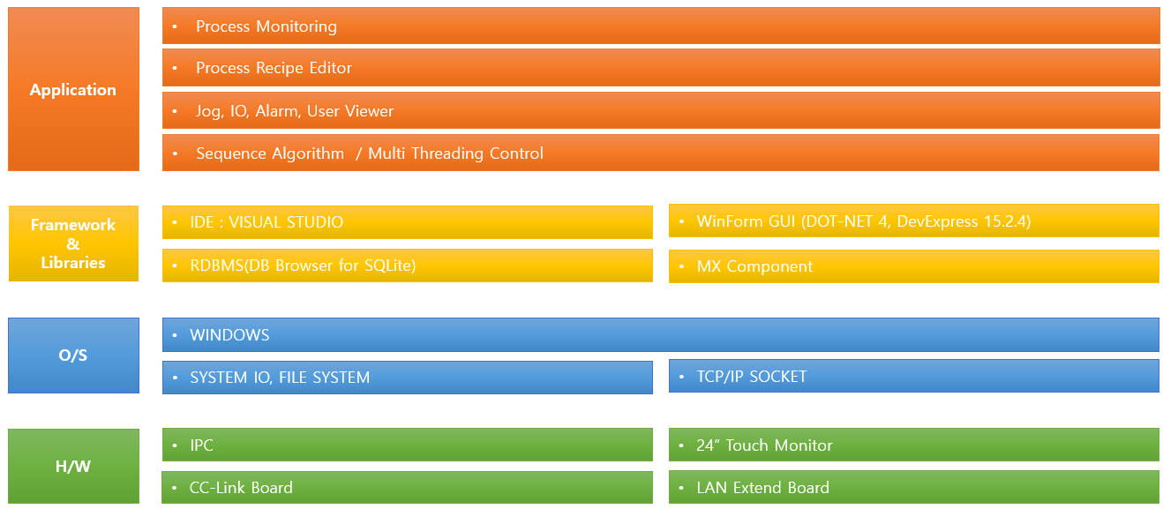

 | 2.2.2 시스템 개념도
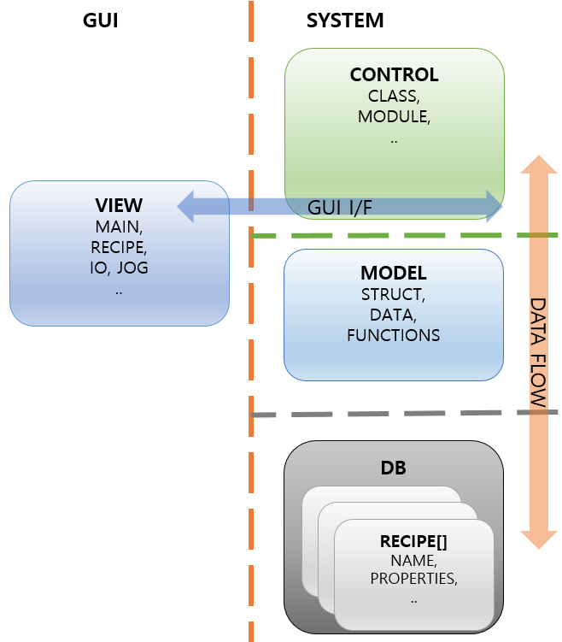

 | 2.2.3 기능
 |  | 2.2.3.1. EFEM 제어 : FOUB 반출입 및 Wafer 반송
 |  | 2.2.3.2. Recipe 제작 및 관리 : 가압/가열을 위한 공정 Recipe 제공
 |  | 2.2.3.3. PLC 인터페이스 : 가압/가열/유지 시간 명령 및 데이터 추적 관리

2.3. 운영 환경
 | 2.3.1. 운영 체제 : Window 10 이상
 | 2.3.2. PC 사양 : 산업용 IPC 기준 CPU i7-10700, RAM 16GB, SDD 256GB 이상 또는 동급

2.4. 제약 사항
 | 2.4.1. 개발 환경 : Visual Studio Professional 2019 이상
 | 2.4.2. GUI 개발 툴 : DevExpress 15.2.4 이상
 | 2.4.3. PLC 연동 : MX Component 4 이상

2.4. 가정 및 의존성

